关系图
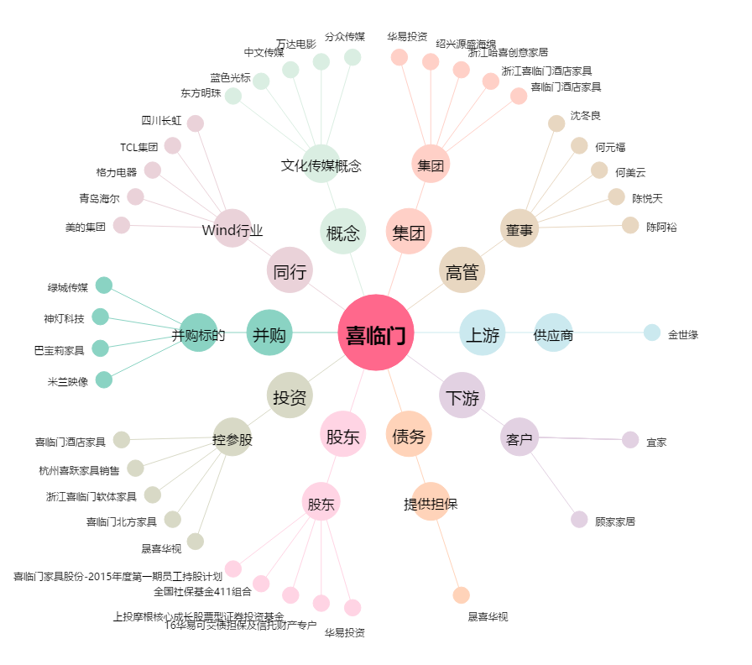
喜临门[603008.SH] - 关系概览图

